English
CAMERA | Picture | RAM | Flash | Interface | Lens type | Max Image Size | Battery | Package Include | Additional Hardware (Option) | Naming rules
ESP32CAM | 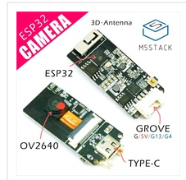 | 520KB | 4MB | I2C I/O UART | Normal type (Field of View: 65 Degree) | 800 * 600 JPEG | External | 1x ESP32CAM | MPU6050 Microphone BME280 | ESP32CAM_*_#_... (If configured with MPU6050, will be named ESP32CAM_6050.) (If also configured with microphone, will be named ESP32CAM_6050_MIC.)
M5Camera | 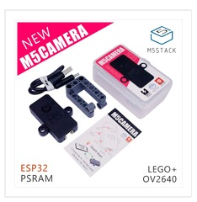 | 520KB + 4MB PSRAM | 4MB | I2C I/O UART | Normal type (Field of View: 65 Degree) | 1600 * 1200 JPEG | External | 1x M5Camera 1x LEGO Accessories Type-C USB Cable User Manual | MPU6050 Microphone BME280 | M5Camera_*_#_... (If configured with MPU6050, will be named M5Camera_6050.) (If also configured with microphone, will be named M5Camera_6050_MIC.)
M5CameraX | 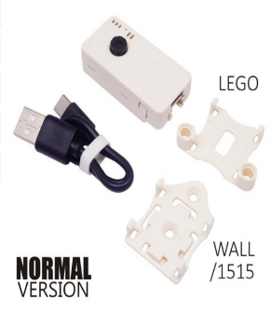 | 520KB + 4MB PSRAM | 4MB | I2C I/O UART | Normal type (Field of View: 65 Degree) | 1600 * 1200 JPEG | Inside the casing (Option) (80mAh) | 1x M5Camera 1x LEGO Adapter 1x Wall/1515 1x Type-C USB Cable | MPU6050 Microphone BME280 battery | M5CameraX_*_#_... (If configured with MPU6050, will be named M5CameraX_6050.) (If also configured with microphone, will be named M5CameraX_6050_MIC.) (If also configured with battery, will be named M5CameraX_6050_MIC_BAT.)
M5CameraF | 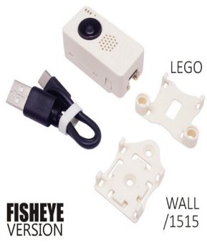 | 520KB + 4MB PSRAM | 4MB | I2C I/O UART | Fish Eye (Field of View: 160 Degree) | 1600 * 1200 JPEG | Inside the casing (Option) (80mAh) | 1x M5Camera 1x LEGO Adapter 1x Wall/1515 1x Type-C USB Cable | MPU6050 Microphone BME280 Battery | M5CameraF_*_#_... (If configured with MPU6050, will be named M5CameraF_6050.) (If also configured with microphone, will be named M5CameraF_6050_MIC.) (If also configured with battery, will be named M5CameraX_6050_MIC_BAT.)

